目录
目录 | 搜索查询方法：
整改后更新（医疗） | Ctrl+F
广告法禁止的内容 | 点击选项
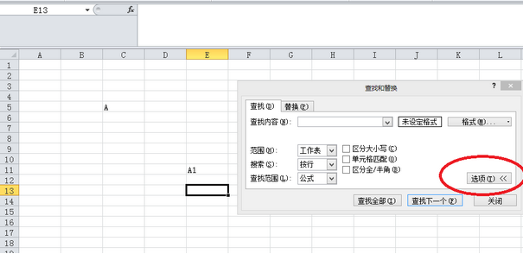
成人、色情犯罪、涉黄类
药品、病种、医院类
毒品、化学药剂类
暴力犯罪、枪支弹药、人皮面具类
办证、开票、假钞类
调查、窃取隐私、盗窃、干扰类
网游辅助、私服类
博彩、棋牌类
诈骗、传销、金融犯罪类
博彩棋牌类
政治敏感、事件类
作弊、挂靠、水军类
品牌保护
其他非法业务
需提供资质方可继续推广 | 范围选择“工作簿”

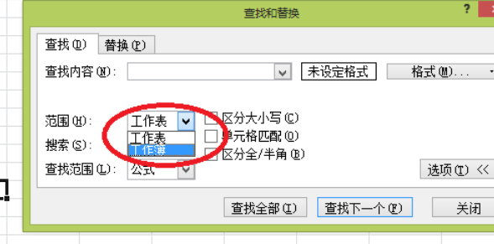

扫一扫二维码
下载更多SEM资源和学习教程。

 | 搜索框内输入需要查询的词，点击“查找下一个”即可跳转

